Ejercicio
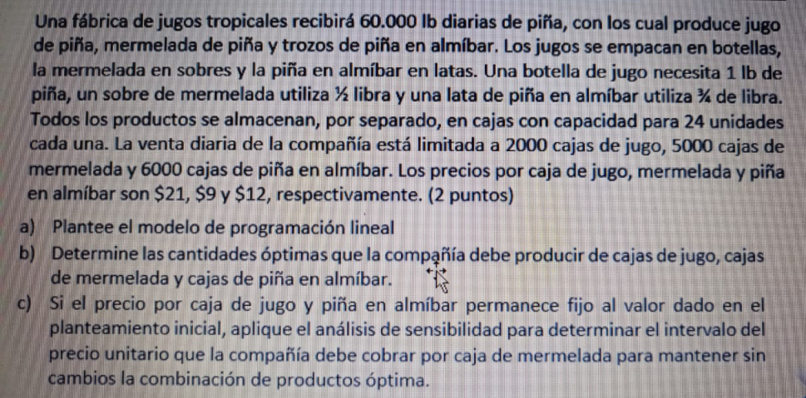

 |  |  |  |  |  |  | Se reciben 60.000 lb DIARIAS de piña

 |  |  |  |  |  |  | producto 1 Jugo de piña |  |  | Se empacan en botellas |  | 1 botella necesita 1lb de piña |  |  | 1Caja max 24u | Venta diaria 2000 cajas | $21 por botella
 |  |  |  |  |  |  | producto 2 mermeada de piña |  |  | Se empaca en sobres |  | 1 sobre necesita 1/2 lb de piña |  |  | 1Caja max 24u | Venta diaria 5000 cajas | $9 por sobre
 |  |  |  |  |  |  | producto 3 trozos de piña en almibar |  |  | se empaca en latas |  | 1 lata 3/4 lb de piña |  |  | 1Caja max 24u | Venta diaria 6000 cajas | $12 por lata

 |  |  |  |  |  |  | X1= cajas de botellas de jugo
 |  |  |  |  |  |  | X2 = cajas de sobres de mermelada
 |  |  |  |  |  |  | X3 = cajas de latas de almibar de piña

 |  |  |  |  |  |  | Funcion Objetivo

 |  |  |  |  |  |  |  | Max Z = 21 X1 + 9 X2 + 12 X3

 |  |  |  |  |  |  | restriccion 1
 |  |  |  |  |  |  |  | 1 botella ---> 1Lb |  |  | 1 sobre ---> 1/2 lb |  |  | 1 lata ---> 3/4 lb
 |  |  |  |  |  |  |  | 1 Caja ---> 24 botellas |  |  | 1 Caja ---> 24 sobres |  |  | 1 Caja --> 24 latas
 |  |  |  |  |  |  |  | 1 Caja ---> 24 lb de piña |  |  | 1 Caja ---> 12 lb de piña |  |  | 1 Caja --> 18 lb de piña

 | Botellas | Sobres | Latas |  | Ganancias |  |  |  | 24 X1 + 12 X2 + 18X3 <= 60000 |  |  |  | [libras] piña, materia prima
 | X1 | X2 | X3 |  | $ 51,000.00
Solucion | 2000 | 1000 | 0 |  |  |  | restriccion 2
Z | 21 | 9 | 12 |  |  |  |  | X1 <= 2000 |  | [Cajas] Ventas diarias de botellas de jugo

Restricciones | X1 | X2 | X3 | Lado izquierdo | operador | Lado derecho | restriccion 3
Libras Piña | 24 | 12 | 18 | 60000 | <= | 60000 |  | X2 <= 5000 |  | [Cajas] Ventas diarias de sobres de mermelada
Ventas Botellas | 1 | 0 | 0 | 2000 | <= | 2000
Ventas Sobres | 0 | 1 | 0 | 1000 | <= | 5000 | restriccion 4
Ventas Latas | 0 | 0 | 1 | 0 | <= | 6000 |  | x3 <= 6000 |  | [Cajas] centa diaria de latas de almibar

 |  |  |  |  |  |  | retriccion 5
 |  |  |  |  |  |  |  | x1, X2, X3>= 0 |  | [Nulidad]

Hoja8
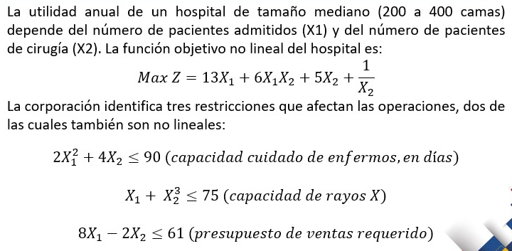

 | Pacientes adminitidos | pacientes de cirugia
 | X1 | X2 | X1*X2 | 1/X2 | X12 | X23 |  | Ganancias
solucion | 6.0662586394 | 4.1002526387 | 24.873192994 | 0.24388741088 | 36.79949388 | 68.933741357 |  | 248.84567088
Z | 13 | 5 | 6 | 1 | 0 | 0

Restricciones | X1 | X2 | X1*X2 | 1/X2 | X12 | X23 | Lado Izquierdo | operador | Lado Derecho
Capacidad cuidado de enfermos en dias | 0 | 4 | 0 | 0 | 2 | 0 | 89.999998316 | <= | 90
Capacidad de rayos X | 1 | 0 | 0 | 0 | 0 | 1 | 74.999999996 | <= | 75
presupuesto de ventas requerido | 8 | -2 | 0 | 0 | 0 | 0 | 40.329563838 | <= | 61

 |  |  | En el solver solo se escogen las normales no las elevadas o con fraccionarios

